상품제안서
라운드 코튼 긴팔 스탠다드 티셔츠 14수 | 상품코드: S43776

 |  |  |  |  |  |  | 02-713-8555 | www.synergygift.co.kr
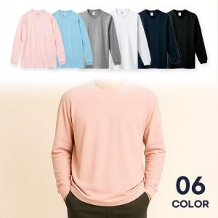

【상세/제작정보】

【인쇄/포장옵션】 | 실크, 자수, 풀칼라 / OPP(비닐)

【공급단가】 | 수량 | 50~ | 100~ | 300~ | 1,000~ | 3,000~
*VAT별도 | XS~XL | 11,700원 | 11,070원 | 10,530원 | 10,260원 | 10,080원
 | 2XL~3XL | 12,350원 | 11,680원 | 11,110원 | 10,830원 | 10,640원

【상품 URL】 | https://www.synergygift.co.kr:443/src/goods_detail.php?gdno=43776

